상품제안서
데일리 파스텔 노트북 파우치 | 상품코드: S36883

 |  |  |  |  |  |  | 02-713-8555 | www.synergygift.co.kr
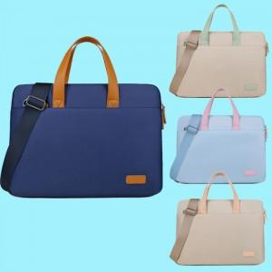

【상세/제작정보】 | <p><span style="font-size: 14pt;">※ 운임비 별도 발생 됩니다.</span></p>

【인쇄/포장옵션】 | 실크, 풀칼라 / OPP(비닐)

【공급단가】 | 수량 | 30~ | 100~ | 300~ | 500~ | 1,000~
*VAT별도 | 14인치 | 12,500원 | 11,700원 | 11,200원 | 11,000원 | 10,800원
 | 15인치 | 13,000원 | 12,200원 | 11,700원 | 11,500원 | 11,300원

【상품 URL】 | https://www.synergygift.co.kr:443/src/goods_detail.php?gdno=36883

